ชีต1
Test Case ID | Test Scenario/Function ที่ทดสอบ | เตรียมบัญชี | วิธีการทดสอบ | ผลลัพธ์ที่คาดหวัง | ผลการทดสอบ iOS (ผ่าน/ไม่ผ่าน) | ผลการทดสอบ Android (ผ่าน/ไม่ผ่าน) | ภาพประกอบผลการทดสอบ | ข้อผิดพลาดที่พบ/หมายเหตุ
TC-GEN-001 | e-Service รองรับการรันด้วย https และ ssl ยังไม่หมดอายุ | - | 1. เข้าไปที่เว็บ https://www.sslshopper.com/ssl-checker.html 2. นำ Landing Url ของ e-Service มาใส่ และกด Check SSL | 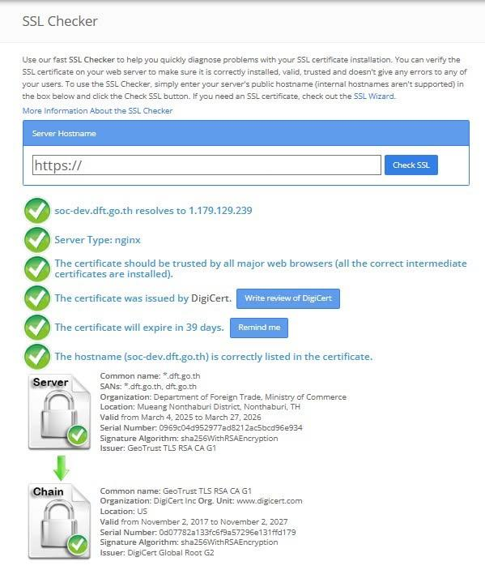 หน้าจอแสดงผล เป็นสีเขียวทั้งหมด และไม่มีการ Warning
 | 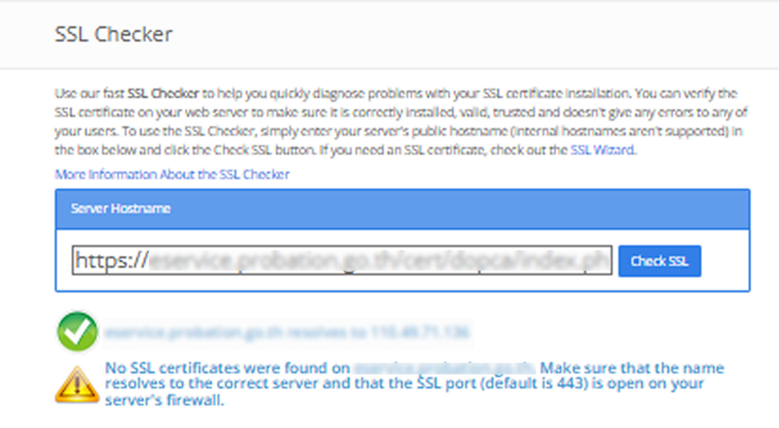 กรณีพบ Warning | - | 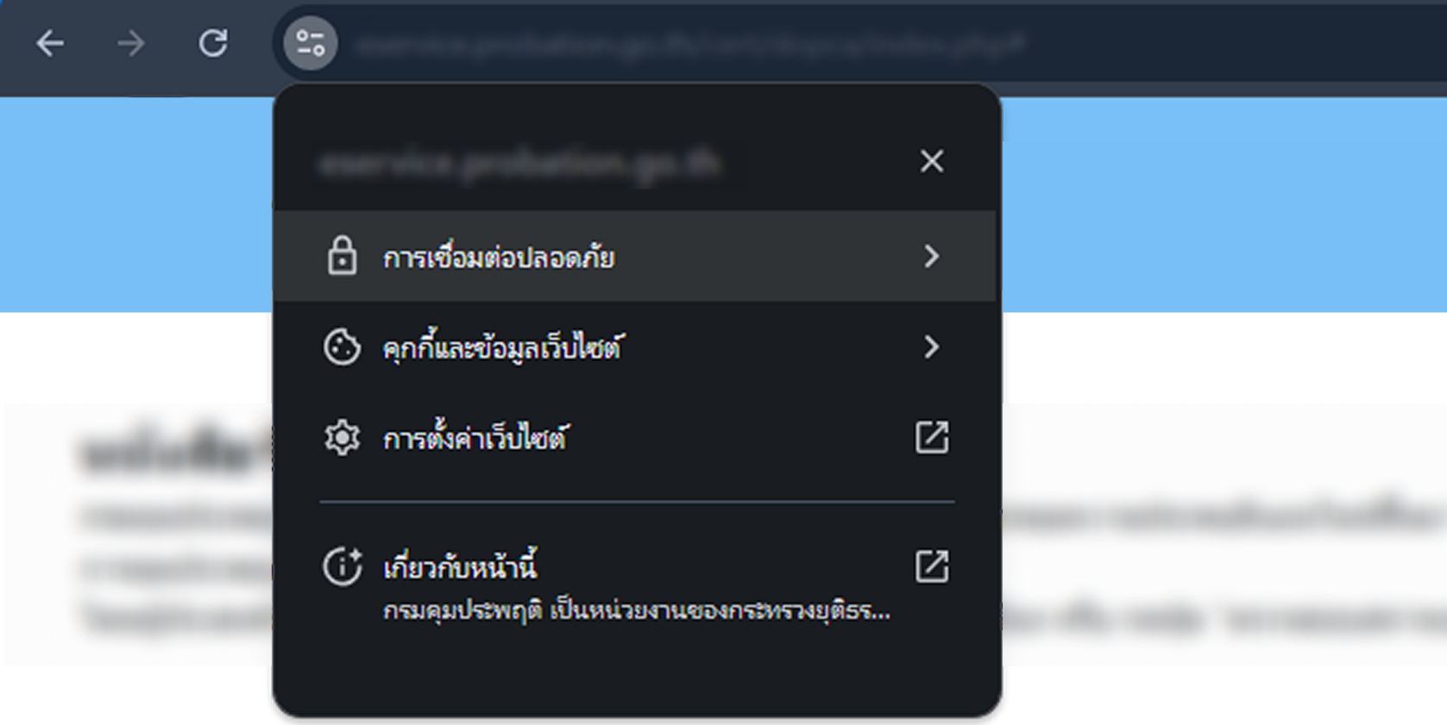 1. เข้าไปที่เว็บไซต์ตาม URL ของ e-Service นั้น ๆ 2. กดดูข้อมูลเว็บไซต์ 3. กดการเชื่อมต่อปลอดภัย | 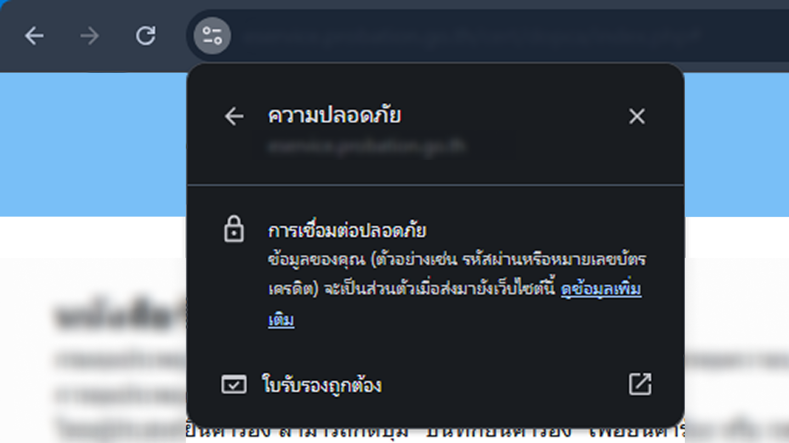 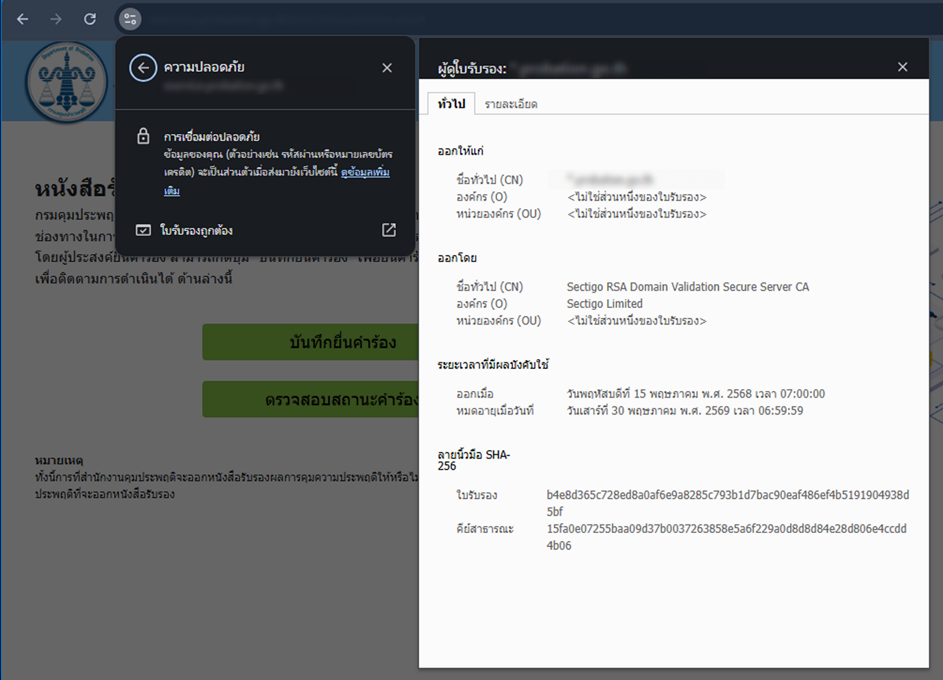 แสดงการเชื่อมต่อปลอดภัย และใบรับรองถูกต้อง ยังไม่หมดอายุ
TC-GEN-002 | e-Service แสดงชื่อบริการ, Icon, screenshot, เกี่ยวกับบริการ, รายละเอียดบริการแบบเต็ม ได้ถูกต้อง (เฉพาะครั้งแรกที่เข้า e-Service) ***กรณี UAT สามารถละเว้นได้ แต่ Pre-Production ต้องครบถ้วน*** | - บัญชีทางรัฐ | 1. กดเข้า e-Service ครั้งแรก 2. แอปทางรัฐ แสดงหน้าจอ ขออนุญาตการเข้าถึงข้อมูล 3. ตรวจสอบความถูกต้องของ ชื่อบริการ, Icon, screenshot, เกี่ยวกับบริการ, รายละเอียดบริการแบบเต็ม | ข้อมูลชื่อบริการ, Icon, screenshot, เกี่ยวกับบริการ, รายละเอียดบริการแบบเต็ม จะแสดงถูกต้อง ตามที่หน่วยงานกำหนดไว้
TC-GEN-003 | e-Service มีการขออนุญาตเข้าถึงข้อมูลเท่าที่ต้องการและจำเป็น (เฉพาะครั้งแรกที่เข้า e-Service) | - บัญชีทางรัฐ | 1. กดเข้า e-Service ครั้งแรก 2. แอปทางรัฐ แสดงหน้าจอ ขออนุญาตการเข้าถึงข้อมูล 3. ตรวจสอบความถูกต้องของข้อมูลที่ต้องการเข้าถึง (เลขที่บัตรประชาชน, ชื่อ, นามสกุล, วันเดือนปีเกิด, เบอร์โทร, อีเมล, แจ้งเตือน) | ข้อมูลที่ต้องการจะเข้าถึง ถูกต้องตามที่หน่วยงานกำหนดไว้ (ข้อมูลที่ขอเข้าถึงตรงกับที่หน่วยงานแจ้งไว้ และจำเป็นหรือไม่ ถ้าไม่จำเป็น หรือพบว่าข้อมูลที่ขอเข้าถึงไม่ได้ถูกนำไปใช้ในบริการ ให้ผู้ได้รับมอบหมายของหน่วยงานส่งอีเมลแจ้งมาที่ citizen.platform@dga.or.th ด้วยหัวข้อ [DGA แพลตฟอร์มกลางฯ] {{ชื่อหน่วยงาน}} ขอทำการแก้ไขเปลี่ยนแปลงรายละเอียดงานบริการ {{ชื่อ e-Service}})
TC-MAIN-001 | หน้าแรก กรณีผู้ใช้ ไม่มีข้อมูล ในฐานข้อมูลของหน่วยงาน (e-Service) | - บัญชีทางรัฐ ที่เลขบัตรประชาชนไม่มีข้อมูลกับหน่วยงาน | 1. กดเข้า e-Service 2. e-Service แสดงหน้าจอหน้าแรก หลังจากดึงข้อมูลในฐานข้อมูล หรือ api ที่เกี่ยวข้อง | ระบบต้องแสดงผลลัพธ์ตามที่หน่วยงานออกแบบตรงกับอย่างน้อย 1 กรณี ดังต่อไปนี้ กรณีที่ 1 ระบบแสดงข้อความแจ้งเตือน"ไม่พบข้อมูล (ชื่อข้อมูลหรือบริการ) ของคุณ หากข้อมูลไม่ถูกต้อง สอบถามได้ที่ Call Center โทร. 02-xxx-xxxx(เบอร์โทรหน่วยงาน)" กรณีที่ 2 ระบบนำผู้ใช้ไปยัง หน้าลงทะเบียน เพื่อให้ผู้ใช้ทำการลงทะเบียนข้อมูลกับหน่วยงาน กรณีที่ 3 ระบบทำการ สร้างบัญชีผู้ใช้อัตโนมัติ จากข้อมูลที่ได้รับอนุญาตให้เข้าถึง และนำผู้ใช้เข้าสู่หน้าแรกของระบบ
TC-MAIN-002 | หน้าแรก กรณีผู้ใช้ มีข้อมูล ในฐานข้อมูลของหน่วยงาน (e-Service) | - บัญชีทางรัฐ ที่เลขบัตรประชาชนมีข้อมูลกับหน่วยงาน | 1. กดเข้า e-Service 2. e-Service แสดงหน้าจอหน้าแรก หลังจากดึงข้อมูลในฐานข้อมูล หรือ api ที่เกี่ยวข้อง | แสดงหน้าจอ ตามที่หน่วยงานออกแบบไว้
TC-GEN-004 | e-Service รองรับการแสดงผลแบบ responsive | - บัญชีทางรัฐ | 1. เข้าไปที่ e-Service ที่ถูกติดตั้งผ่านแอปทางรัฐ 2. ลองเข้าใช้งานในทุกหน้า | การแสดงผลผ่าน mobile อยู่ในขนาดที่เหมาะสม ไม่มีหน้าจอที่มีลักษณะล้น หรือเกินพื้นที่หน้าจอมือถือ
TC-MTK-001 | การทำงานของปุ่มย้อนกลับ (เฉพาะ mToken) | - บัญชีทางรัฐ | 1. กดเข้า e-Service 2. ตรวจสอบว่าหน้าแรก แสดงผลถูกต้อง 3. กดไปยังหน้าถัดไป 4. กดปุ่ม Back 5. ตรวจสอบว่าระบบกลับไปหน้าก่อนหน้าได้ถูกต้อง | หน้าแสดงผลถูกต้อง
TC-MTK-002 | ซ่อนเมนูหรือปุ่มที่ไม่ต้องการให้แสดงผล (เฉพาะ mToken) | - บัญชีทางรัฐ | 1. กดเข้า e-Service 2.เข้าหน้าที่ต้องตรวจสอบ 3.ตรวจสอบว่าเมนูหรือปุ่มที่ “ต้องแสดง” ปรากฏครบถ้วน 4.ตรวจสอบว่าเมนูหรือปุ่มที่ “ไม่ต้องแสดง” ไม่ปรากฏบนหน้าจอ | แสดงเฉพาะปุ่ม/เมนูที่กำหนดไว้ เมนูที่ถูกซ่อน ไม่สามารถเข้าถึงได้ (เมนูหรือปุ่มที่ “ต้องแสดง” คือเมนูหรือปุ่มที่เกี่ยวข้องกับงานใน e-Service นั้น เมนูหรือปุ่มที่ “ไม่ต้องแสดง” คือเมนูหรือปุ่มที่ไม่เกี่ยวข้องกับงานใน e-Service นั้น แนะนำให้ทางหน่วยงานซ่อนเมนูหรือปุ่มที่ไม่เกี่ยวข้องเพื่อความสะดวกในการใช้งานซึ่งหน่วยงานจะทำการแก้ไขหรือไม่ก็ได้ หากไม่ได้ส่งผลต่อการใช้งานบริการหลัก)
TC-SRV-001 | กระบวนงาน[[ชื่อกระบวนงานรายกรณี]] ***การทดสอบข้อนี้ต้องดำเนินการทดสอบแยกตามงานบริการย่อยแต่ละรายการ ที่มีอยู่ใน e-Service*** ***กรณีที่งานบริการย่อยมีเมนูหรือประเภทย่อยด้านในอีก "กระบวนงาน[[ชื่อกระบวนงาน รายกรณี]](เมนูหรือประเภทย่อย)" *** | - บัญชีทางรัฐ | 1.ผู้ใช้เข้าสู่ระบบและเลือกเมนูงานบริการที่ต้องการ 2.ระบบแสดงรายละเอียดของบริการและเงื่อนไขการยื่นคำขอ 3.ผู้ใช้กรอกข้อมูลคำขอตามที่ระบบกำหนด 4.ผู้ใช้แนบเอกสารประกอบ (ถ้ามี) 5.ผู้ใช้ตรวจสอบข้อมูลและกดยืนยันการยื่นคำขอ 6.ระบบบันทึกคำขอและแสดงสถานะการยื่นคำขอสำเร็จ 7.ระบบเข้าสู่กระบวนการพิจารณาของหน่วยงาน 8.หากงานบริการมีการออกใบอนุญาตหรือเอกสาร ระบบต้องสามารถดำเนินการออกเอกสารหรือใบอนุญาตได้ 9.ผู้ใช้สามารถดูผลการดำเนินการหรือดาวน์โหลดเอกสารที่ออกโดยหน่วยงานได้ | ผู้ใช้สามารถดำเนินการตามขั้นตอนของงานบริการตั้งแต่เริ่มยื่นคำขอจนเสร็จสิ้นกระบวนการ และกรณีที่มีการออกใบอนุญาตหรือเอกสาร ระบบสามารถดำเนินการจนถึงขั้นตอนการออกเอกสารได้สำเร็จ 1.ผู้ใช้สามารถยื่นคำขอได้สำเร็จจนจบกระบวนการ 2.ระบบบันทึกข้อมูลคำขอถูกต้อง 3.ระบบแสดงสถานะคำขออย่างถูกต้อง 4.กรณีมีการออกใบอนุญาตหรือเอกสาร ระบบสามารถสร้างและให้ผู้ใช้เข้าถึงเอกสารได้ตามกระบวนการของบริการ
TC-PRF-001 | ระบบแสดงข้อมูล Prefill อัตโนมัติ | - บัญชีทางรัฐ | 1. กดเข้า e-Service 2. เข้าหน้าฟอร์มสมัคร/กรอกข้อมูล | ระบบดึงและแสดงข้อมูลที่ได้รับอนุญาตถูกต้อง (ข้อมูลที่ถูกดึงมาต้องเป็นข้อมูลที่ถูกอนุญาตให้เข้าถึงเท่านั้น เช่น เลขที่บัตรประชาชน, ชื่อ, นามสกุล, วันเดือนปีเกิด, เบอร์โทร, อีเมล)
TC-PRF-002 | ตรวจสอบว่า Field ที่ Prefill ถูกล็อกแก้ไขไม่ได้ | - บัญชีทางรัฐ | 1. เข้าหน้าฟอร์มที่มี Prefill 2. คลิกแก้ไขในช่อง ที่มีการ Prefill | -ช่องข้อมูลเป็น Read-only (แก้ไขไม่ได้) -Cursor ไม่สามารถพิมพ์ได้ -ไม่มีปุ่มลบ/แก้ไข

